set_info
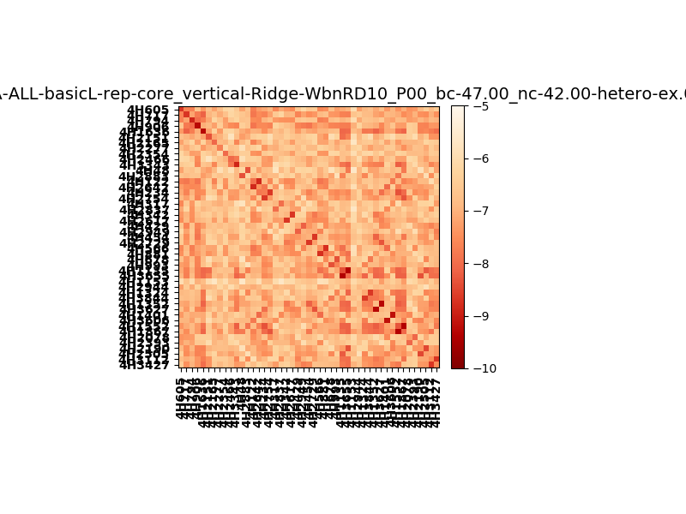
!full_name: | 4H_1or2N_0_DNA-ALL-basicL-rep-core_vertical-Ridge-WbnRD10-P00-DEL5.00/4H_1or2N_0_DNA-ALL-basicL-rep-core_vertical-Ridge-WbnRD10_P00_bc-47.00_nc-42.00/hetero-ex.00.00.set
name: | 4H_1or2N_0_DNA-ALL-basicL-rep-core_vertical-Ridge-WbnRD10-P00-DEL5.00/4H_1or2N_0_DNA-ALL-basicL-rep-core_vertical-Ridge-WbnRD10
N_pairs: | 29
N_heterodimers: | 18
N_homodimers: | 11
type: | hetero-ex

orthogonality_average: | -1.61214351654
orthogonality_average_%: | 32.2428703308
orthogonality_gap: | 1.95850133896
orthogonality_gap_%: | -39.1700267792
N_offtarget_above_min_ontarget: | 1811

max_affinity: | -9.36991977692
min_affinity: | -5.6393198967
lower_is_better: | True

binding_cutoff: | -47.0
binding_min_affinity: | -6.40700960159
binding_min_affinity_%: | 28.1401920319

nonbinding_cutoff: | -42.0
nonbinidng_max_affinity: | -8.36551094055
nonbinidng_max_affinity_%: | 67.310218811

total_II_pairs: | 76
total_II_pairs_%: | 65.5172413793
total_IN_mismatches: | 4
total_IN_mismatches_%: | 3.44827586207
total_NN_pairs: | 36
total_NN_pairs_%: | 31.0344827586

total_electrostatic_matches: | 232
total_electrostatic_matches_%: | 100.0
total_electrostatic_mismatches: | 0
total_electrostatic_mismatches_%: | 0.0

alignment: | P00
starting_pos: | f
N_heptades: | 4
N_aminoacids: | 29

ag_helicity: | mean: 65.16 std: 5.51 min: 45.26 max: 74.99
charge: | mean: -0.00 std: 1.67 min: -7.99 max: 7.99
gravy: | mean: 0.56 std: 0.13 min: 0.32 max: 0.66
instability_index: | mean: 8.70 std: 6.08 min: -7.91 max: 22.94
isoelectric_point: | mean: 6.37 std: 0.80 min: 3.36 max: 10.85
normalization_max: | -10
normalization_min: | -5

